Navigation
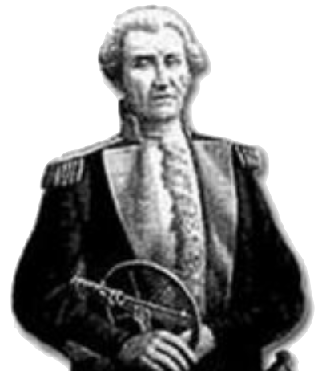
Borda Navigation 1772 |  |  |  |  |  | 2021

Einstellungen
Indexberichtigung Beob. 1: | 1.5' | Sonnenrand Beob. 1: |  |  |  | U
Indexberichtigung Beob. 2: | 1.5' | Sonnenrand Beob. 2: |  |  |  | U
Standortwahl N/ S : | N |  |  | Augeshöhe: | 2.5 | m

Messung 1
Datum: |  |  |  | TT.MM.JJ | 2021-04-03
Uhrzeit UT1: |  |  |  | hh:mm:ss | 10:12:08
Sextantenablesung: |  |  |  |  | 63° | 28.2'

Versegelung
Strecke: | 17.0 | nm |  |  | Kurs: | 175°

Messung 2
Datum: |  |  |  |  | 2021-04-03
Uhrzeit UT1: |  |  |  | hh:mm:ss | 12:32:23
Sextantenablesung: |  |  |  |  | 60° | 22.6'

Ergebnis
STANDORT: | 27° | 31.51' | N | 013° | 11.47' | E
Schiffsmittag: | 11:10:28 |  | UTC

Standort und Versegelung |  |  |  |  | Breitenbereich: | 1.0°
28.17° | 13.77° | 12.44° | 14.29°
28.14° | 13.73° | 12.47° | 14.25°
28.12° | 13.69° | 12.50° | 14.20°
28.09° | 13.64° | 12.53° | 14.16°
28.07° | 13.60° | 12.56° | 14.11°
28.04° | 13.56° | 12.59° | 14.07°
28.02° | 13.51° | 12.62° | 14.02°
27.99° | 13.47° | 12.65° | 13.98°
27.97° | 13.43° | 12.68° | 13.94°
27.94° | 13.39° | 12.71° | 13.89°
27.92° | 13.35° | 12.74° | 13.85°
27.89° | 13.30° | 12.77° | 13.80°
27.87° | 13.26° | 12.79° | 13.76°
27.84° | 13.22° | 12.82° | 13.72°
27.82° | 13.18° | 12.85° | 13.68°
27.79° | 13.14° | 12.88° | 13.63°
27.77° | 13.10° | 12.91° | 13.59°
27.74° | 13.06° | 12.94° | 13.55°
27.72° | 13.02° | 12.97° | 13.51°
27.69° | 12.98° | 13.00° | 13.46°
27.67° | 12.94° | 13.02° | 13.42°
27.64° | 12.90° | 13.05° | 13.38°
27.62° | 12.86° | 13.08° | 13.34°
27.59° | 12.82° | 13.11° | 13.30°
27.57° | 12.78° | 13.14° | 13.26°
27.54° | 12.74° | 13.17° | 13.22°
27.52° | 12.70° | 13.19° | 13.18°
27.49° | 12.66° | 13.22° | 13.14°
27.47° | 12.62° | 13.25° | 13.10°
27.44° | 12.58° | 13.28° | 13.06°
27.42° | 12.54° | 13.31° | 13.02°
27.39° | 12.50° | 13.33° | 12.98°
27.37° | 12.47° | 13.36° | 12.94°
27.34° | 12.43° | 13.39° | 12.90°
27.32° | 12.39° | 13.42° | 12.86°
27.29° | 12.35° | 13.44° | 12.82°
27.27° | 12.31° | 13.47° | 12.78°
27.24° | 12.28° | 13.50° | 12.74°
27.22° | 12.24° | 13.52° | 12.70°
27.19° | 12.20° | 13.55° | 12.66°
27.17° | 12.17° | 13.58° | 12.63°
27.81° |  |  |  | 13.163339752
27.53° |  |  |  | 13.191185854

Zusatzinformationen
Zeit UT1: | 10:12:08 |  | 12:32:23
Greenwichwinkel Grt: | 332° | 13.56' |  | 367° | 17.73'
Deklination d: | 5° | 28.63' |  | 5° | 30.87'
LHA: | 345° | 25.03'
Azimut Az1: | 145° | 0.53'
beobachtete Höhe h: | 63° | 42.43' |  | 60° | 36.77'

